상품제안서
아르보 6K 5단 우드 핸들 수동우산 | 상품코드: F30589

 |  |  |  |  |  |  | 02-412-0044 | www.easy1.co.kr
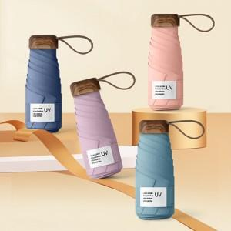

【상세/제작정보】 | <p><b><span style="font-size: 12pt;">* 배송비- 한박스 44개 / 5,500원별도</span><br></b></p><p><span style="font-size: 12pt;"><b>*&nbsp; 원단인쇄 별도문의&nbsp;</b></span></p><p><span style="font-size: 12pt;"><b>*&nbsp; 손잡이인쇄 지원</b></span></p>

【인쇄/포장옵션】 | / 포장지포장

【공급단가】 | 수량 | 100~ | 300~ | 500~ | 1,000~ | 3,000~
*VAT별도 | 단가 | 8,880원 | 8,730원 | 8,510원 | 8,360원 | 8,140원

【상품 URL】 | https://dev.easy1.co.kr:443/src/goods_detail.php?gdno=30589

